Sayfa1
LifeTree Software Ltd. |  |  |  |  |  | Tarih
BATMAN |  |  |  |  |  | 5.06.2018
 | 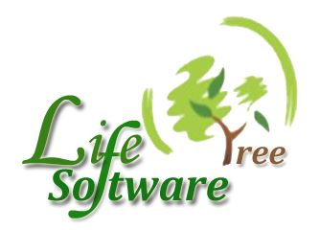
Sayın: | SASKOM LTD.ŞTİ |  |  |  | ÖDEME: | NAKİT
 | Aşağıdaki tabloda belirtilen malzemeler için KDV hariç teklif fiyatlarınızı bekler; Hayırlı çalışmalar dileriz.
NO | MALZEME ADI | BİRİMİ | PARA BİRİMİ | MIKTAR | KDV % | BİRİM FİYATI
1 | KLAVYE USB | ADET |  | 30
2 | 19 İNÇ LED MONİTÖR | ADET |  | 40
3 | İ5 8 GB RAM 4 GB HDD | ADET |  | 50

